Data
 | Jay | 范特西 | 八度空間 | 葉惠美 | 七里香 | 11月的蕭邦 | 依然范特西 | 我很忙 | 魔杰座 | 跨時代 | 驚嘆號 | 12新作 | 哎呦，不錯哦 | 周杰倫的床邊故事 | 最偉大的作品
專輯年份 | 2000 | 2001 | 2002 | 2003 | 2004 | 2005 | 2006 | 2007 | 2008 | 2010 | 2011 | 2012 | 2014 | 2016 | 2022

專輯銷量 (萬張) | 50 | 170 | 270 | 350 | 420 | 360 | 380 | 220 | 150 | 220 | 100 | 13 | 7.2 | 200 | 500
Spotify播放量 (億次) | 93,201,191 | 150,511,231 | 68,086,253 | 123,122,397 | 128,032,450 | 219,513,282 | 121,642,396 | 176,786,335 | 130,703,256 | 70,750,353 | 24,070,818 | 101,288,145 | 135,823,181 | 190,506,280 | 244,796,979

專輯曲數 | 10 | 10 | 10 | 11 | 10 | 12 | 10 | 10 | 11 | 11 | 11 | 12 | 12 | 10 | 12

方文山作詞 (首) | 5 | 6 | 6 | 5 | 5 | 8 | 5 | 7 | 6 | 5 | 5 | 6 | 7 | 6 | 7
方文山作詞百分比 | 50% | 60% | 60% | 45% | 50% | 67% | 50% | 70% | 55% | 45% | 45% | 50% | 58% | 60% | 58%

周杰倫作詞 (首) | 2 | 2 | 2 | 3 | 2 | 2 | 3 | 2 | 2 | 3 | 3 | 4 | 3 | 3 | 2
周杰倫作詞 百分比 | 20% | 20% | 20% | 27% | 20% | 17% | 30% | 20% | 18% | 27% | 27% | 33% | 25% | 30% | 17%

周杰倫作詞 百分比
專輯銷量 (萬張)
方文山作詞 百分比
 | 方文山作詞 百分比 | 專輯銷量 (萬張) |  | 周杰倫作詞 百分比 | 專輯銷量 (萬張)
平均數 | 54.95 | 227.35 |  | 23.44 | 227.35
中位數 | 54.55 | 220.00 |  | 20.00 | 220.00
標準差 | 7.71 | 151.52 |  | 5.41 | 151.52
最大值 | 70.00 | 500.00 |  | 33.33 | 500.00
最小值 | 45.45 | 7.20 |  | 16.67 | 7.20

y=a+bx | x-bar | 54.95 |  | x-bar | 23.44
 | y-bar | 227.35 |  | y-bar | 227.35
 | Sx | 7.71 |  | Sx | 5.41
 | Sy | 151.52 |  | Sy | 151.52
 | ∑ xy |  |  | ∑ xy
 | Sxy |  |  | Sxy
 | r |  |  | r
 | b |  |  | b
 | a |  |  | a

Topic_1
 |  | Population 1 |  |  | Population 2
專輯名稱 | 專輯年份 | 專輯銷量 (萬張) | 專輯名稱 | 專輯年份 | 專輯銷量 (萬張) | 專輯年份 | 平均數 | 標準差 | 專輯數 | 全部15張專輯
Jay | 2000 | 50 | 魔杰座 | 2008 | 150 | 2000~2007 | 277.50 | 125.1000 | 8 | Sp | 146.31442284
范特西 | 2001 | 170 | 跨時代 | 2010 | 220 | 2008~2022 | 170.03 | 167.7065 | 7 | t* | 1.4192348512
八度空間 | 2002 | 270 | 驚嘆號 | 2011 | 100
葉惠美 | 2003 | 350 | 12新作 | 2012 | 13 | 專輯年份 | 平均數 | 標準差 | 專輯數 | 扣除最後2張數位專輯
七里香 | 2004 | 420 | 哎呦，不錯哦 | 2014 | 7.2 | 2000~2007 | 277.50 | 125.1000 | 8 | Sp | 113.86260939
11月的蕭邦 | 2005 | 360 | 周杰倫的床邊故事 | 2016 | 200 | 2008~2022 | 98.04 | 90.9143 | 5 | t* | 2.7646798713
依然范特西 | 2006 | 380 | 最偉大的作品 | 2022 | 500
我很忙 | 2007 | 220

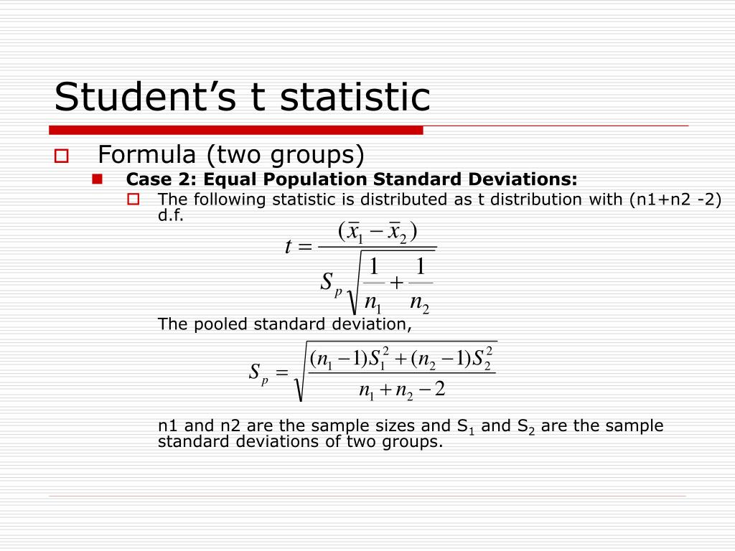
兩個群組來自的母群體變異是否相同? |  |  | 全部15張專輯
 | p-value | α
Variance comparison | 0.46 | 0.05 | p-value >α | 兩個群組來自的母群體變異數是相等的
 | 雙尾且滿足變異數同質性
p-value for t statistic | 0.18 | 0.05 | p-value >α | 無法拒絕H0

 |  |  | 扣除最後2張數位專輯
 | p-value | α
Variance comparison | 0.56 | 0.05 | p-value >α | 兩個群組來自的母群體變異數是相等的
 | 雙尾且滿足變異數同質性
p-value for t statistic | 0.02 | 0.05 | p-value <α | 拒絕H0

Topic_2
驚嘆號
跨時代
八度空間
Jay
葉惠美
依然范特西
七里香
最偉大的作品
11月的蕭邦
我很忙
周杰倫的床邊故事
范特西
魔杰座
12新作
哎呦不錯哦
 |  | Spotify播放量 | 專輯銷量
Jay | 2000 | 93,201,191 | 500,000
范特西 | 2001 | 150,511,231 | 1,700,000
八度空間 | 2002 | 68,086,253 | 2,700,000
葉惠美 | 2003 | 123,122,397 | 3,500,000
七里香 | 2004 | 128,032,450 | 4,200,000
11月的蕭邦 | 2005 | 219,513,282 | 3,600,000
依然范特西 | 2006 | 121,642,396 | 3,800,000
我很忙 | 2007 | 176,786,335 | 2,200,000
魔杰座 | 2008 | 130,703,256 | 1,500,000
跨時代 | 2010 | 70,750,353 | 2,200,000
驚嘆號 | 2011 | 24,070,818 | 1,000,000
12新作 | 2012 | 101,288,145 | 130,000
哎呦不錯哦 | 2014 | 135,823,181 | 72,000
周杰倫的床邊故事 | 2016 | 190,506,280 | 2,000,000
最偉大的作品 | 2022 | 244,796,979 | 5,000,000

 |  | Spotify播放量 | 專輯銷量
 |  | Xi | Yi | XiYi | Xi^2 | Yi^2
Jay | 2000 | 93,201,191 | 500,000 | 46,600,595,500,000 | 8,686,462,003,818,481 | 250,000,000,000
范特西 | 2001 | 150,511,231 | 1,700,000 | 255,869,092,700,000 | 22,653,630,657,135,360 | 2,890,000,000,000
八度空間 | 2002 | 68,086,253 | 2,700,000 | 183,832,883,100,000 | 4,635,737,847,580,009 | 7,290,000,000,000
葉惠美 | 2003 | 123,122,397 | 3,500,000 | 430,928,389,500,000 | 15,159,124,643,025,608 | 12,250,000,000,000
七里香 | 2004 | 128,032,450 | 4,200,000 | 537,736,290,000,000 | 16,392,308,253,002,500 | 17,640,000,000,000
11月的蕭邦 | 2005 | 219,513,282 | 3,600,000 | 790,247,815,200,000 | 48,186,080,974,411,520 | 12,960,000,000,000
依然范特西 | 2006 | 121,642,396 | 3,800,000 | 462,241,104,800,000 | 14,796,872,504,620,816 | 14,440,000,000,000
我很忙 | 2007 | 176,786,335 | 2,200,000 | 388,929,937,000,000 | 31,253,408,242,732,224 | 4,840,000,000,000
魔杰座 | 2008 | 130,703,256 | 1,500,000 | 196,054,884,000,000 | 17,083,341,129,001,536 | 2,250,000,000,000
跨時代 | 2010 | 70,750,353 | 2,200,000 | 155,650,776,600,000 | 5,005,612,449,624,609 | 4,840,000,000,000
驚嘆號 | 2011 | 24,070,818 | 1,000,000 | 24,070,818,000,000 | 579,404,279,189,124 | 1,000,000,000,000
12新作 | 2012 | 101,288,145 | 130,000 | 13,167,458,850,000 | 10,259,288,317,541,024 | 16,900,000,000
哎呦不錯哦 | 2014 | 135,823,181 | 72,000 | 9,779,269,032,000 | 18,447,936,496,958,760 | 5,184,000,000
周杰倫的床邊故事 | 2016 | 190,506,280 | 2,000,000 | 381,012,560,000,000 | 36,292,642,719,438,400 | 4,000,000,000,000
最偉大的作品 | 2022 | 244,796,979 | 5,000,000 | 1,223,984,895,000,000 | 59,925,560,927,526,440 | 25,000,000,000,000

 | SUM | 1,978,834,547 | 34,102,000 | 5,100,106,769,282,000 | 309,357,411,445,606,400 | 109,672,084,000,000

 | Sxy | 601,292,387,829,067

 | Sxx | 4.8305000486E+16

 | Syy | 3.2142323733E+13

 | b | 0.01244782904

 | a | 631320.39068

 |  | y=a+bx =14559854-0.0931x

 | SSE | 2.4657538886E+13

 | MSE | 1.8967337605E+12

 | t* | 1.9864904121

 | t_stat | 2.1604
 | 雙尾

 | F_stat | 4.6672

Topic_2_線性迴歸
Spotify播放量 樣本迴歸線圖
 | 專輯銷量 | 預測為 專輯銷量
93,201,191 | 500,000 | 1791472.8826
150,511,231 | 1,700,000 | 2504858.4628
68,086,253 | 2,700,000 | 1478846.428
123,122,397 | 3,500,000 | 2163926.9395
128,032,450 | 4,200,000 | 2225046.4399
219,513,282 | 3,600,000 | 3363784.1971
121,642,396 | 3,800,000 | 2145504.1401
176,786,335 | 2,200,000 | 2831926.4654
130,703,256 | 1,500,000 | 2258292.1764
70,750,353 | 2,200,000 | 1512008.6894
24,070,818 | 1,000,000 | 930949.818
101,288,145 | 130,000 | 1892137.9034
135,823,181 | 72,000 | 2322024.1275
190,506,280 | 2,000,000 | 3002709.9952
244,796,979 | 5,000,000 | 3678511.3348
摘要輸出

迴歸統計
R 的倍數 | 0.48255967235
R 平方 | 0.23286383738
調整的 R 平方 | 0.17385336333
標準誤 | 1377219.576
觀察值個數 | 15

ANOVA
 | 自由度 | SS | MS | F | 顯著值
迴歸 | 1 | 7.4847848468E+12 | 7.4847848468E+12 | 3.9461441572 | 0.06847542051
殘差 | 13 | 2.4657538886E+13 | 1.8967337605E+12
總和 | 14 | 3.2142323733E+13

Spotify播放量 殘差圖
 | 係數 | 標準誤 | t 統計 | P-值 | 下限 95% | 上限 95% | 下限 95.0% | 上限 95.0%
截距 | 631320.39068 | 899894.86745 | 0.70154905147 | 0.4953286028 | -1312784.2751 | 2575425.0564 | -1312784.2751 | 2575425.0564
Spotify播放量 | 0.01244782904 | 0.0062662416916 | 1.9864904121 | 0.06847542051 | -0.0010895631043 | 0.025985221185 | -0.0010895631043 | 0.025985221185

殘差輸出

觀察值 | 預測為 專輯銷量 | 殘差
1 | 1791472.8826 | -1291472.8826
2 | 2504858.4628 | -804858.46279
3 | 1478846.428 | 1221153.572
4 | 2163926.9395 | 1336073.0605
5 | 2225046.4399 | 1974953.5601
6 | 3363784.1971 | 236215.80294
7 | 2145504.1401 | 1654495.8599
8 | 2831926.4654 | -631926.4654
9 | 2258292.1764 | -758292.17636
10 | 1512008.6894 | 687991.31065
11 | 930949.818 | 69050.182
12 | 1892137.9034 | -1762137.9034
13 | 2322024.1275 | -2250024.1275
14 | 3002709.9952 | -1002709.9952
15 | 3678511.3348 | 1321488.6652

詞曲佔比
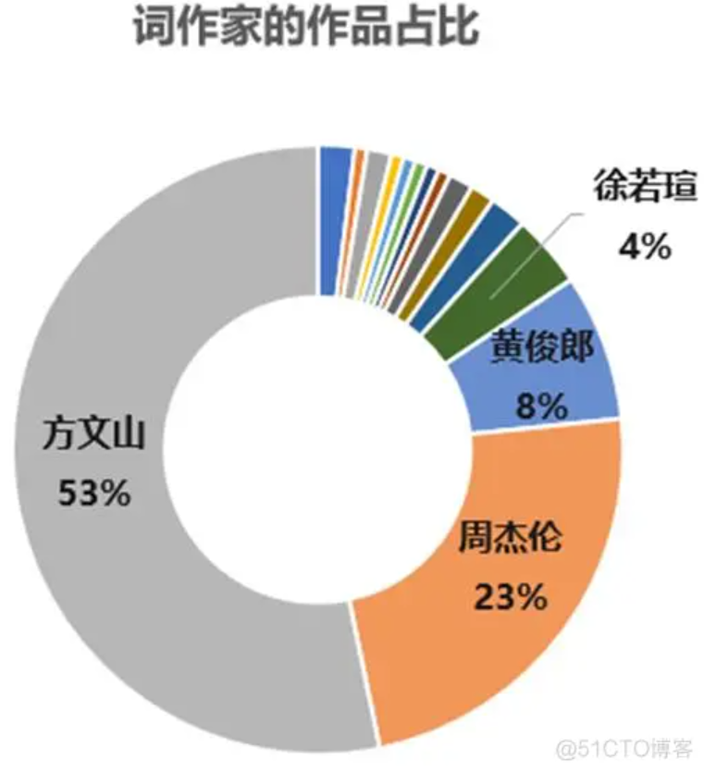
周杰倫專輯歌曲 詞作家占比
周杰倫專輯歌曲 曲作家占比

方文山 | 89
周杰倫 | 37
黃俊郎 | 12
徐若瑄 | 6
宋健彰 | 3
劉畊宏 | 2
古小力/黃凌嘉 | 2
許世昌 | 1
曾郁婷 | 1
唐從聖 | 1
林義傑 | 1
黃淩嘉 | 1
羅宇軒/李汪哲 | 1
羅宇軒/黃婕熙 | 1
黄俊郎、谢迪 | 1
周杰倫/宋健彰 | 1
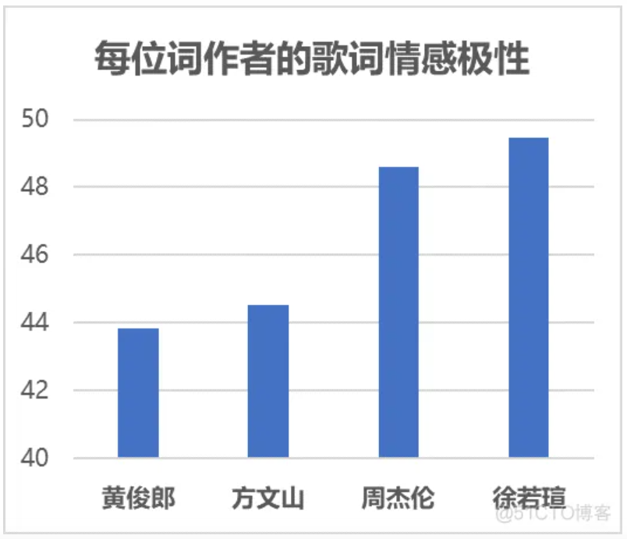

周杰倫 | 160

作詞占比與銷量
方文山作詞百分比 | 周杰倫 專輯銷量 (萬張)
50% | 50
60% | 170
60% | 270
45% | 350
50% | 420
67% | 360
50% | 380
70% | 220
55% | 150
45% | 220
45% | 100
50% | 13
58% | 7.2
60% | 200
58% | 500

迴歸
摘要輸出

迴歸統計
R 的倍數 | 0.10911838972
R 平方 | 0.011906822974
方文山作詞百分比 殘差圖
調整的 R 平方 | -0.064100344489
標準誤 | 156.30249463
觀察值個數 | 15

ANOVA
 | 自由度 | SS | MS | F | 顯著值
迴歸 | 1 | 3827.1295867 | 3827.1295867 | 0.15665394951 | 0.69867512994
殘差 | 13 | 317596.10775 | 24430.469827
總和 | 14 | 321423.23733

方文山作詞百分比 樣本迴歸線圖
 | 周杰倫 專輯銷量 (萬張) | 預測為 周杰倫 專輯銷量 (萬張)
50% | 50 | 216.73031553
60% | 170 | 238.17967803
60% | 270 | 238.17967803
45% | 350 | 206.9806053
50% | 420 | 216.73031553
67% | 360 | 252.47925303
50% | 380 | 216.73031553
70% | 220 | 259.62904053
55% | 150 | 226.48002576
45% | 220 | 206.9806053
45% | 100 | 206.9806053
50% | 13 | 216.73031553
58% | 7.2 | 234.60478428
60% | 200 | 238.17967803
58% | 500 | 234.60478428
 | 係數 | 標準誤 | t 統計 | P-值 | 下限 95% | 上限 95% | 下限 95.0% | 上限 95.0%
截距 | 109.48350303 | 300.5103718 | 0.36432520572 | 0.72147260574 | -539.72968515 | 758.6966912 | -539.72968515 | 758.6966912
方文山作詞百分比 | 214.49362501 | 541.93065068 | 0.39579533791 | 0.69867512994 | -956.27636669 | 1385.2636167 | -956.27636669 | 1385.2636167

殘差輸出

觀察值 | 預測為 周杰倫 專輯銷量 (萬張) | 殘差
1 | 216.73031553 | -166.73031553
2 | 238.17967803 | -68.179678031
3 | 238.17967803 | 31.820321969
4 | 206.9806053 | 143.0193947
5 | 216.73031553 | 203.26968447
6 | 252.47925303 | 107.52074697
7 | 216.73031553 | 163.26968447
8 | 259.62904053 | -39.629040531
9 | 226.48002576 | -76.480025758
10 | 206.9806053 | 13.019394698
11 | 206.9806053 | -106.9806053
12 | 216.73031553 | -203.73031553
13 | 234.60478428 | -227.40478428
14 | 238.17967803 | -38.179678031
15 | 234.60478428 | 265.39521572

